výsledky
kortikosteron (ng/ml) | laktát (mmol/l) | Prvním krokem je testování normality, které potvrdilo, že oba soubory vykazují normalní rozdělení, proto pro hodnocení závislosti využijeme Pearsonův korelační koeficient.
25.6 | 4.7 | Hodnota Pearsonova korelačního koeficientu je 0,9143 a tento koeficient je statisticky vysoce významný (p = 0,001).
35.9 | 6.3 | Na základě výsledků statistické analýzy můžeme prohlásit, že sledované parametry jsou na sobě závislé
41.6 | 7.9
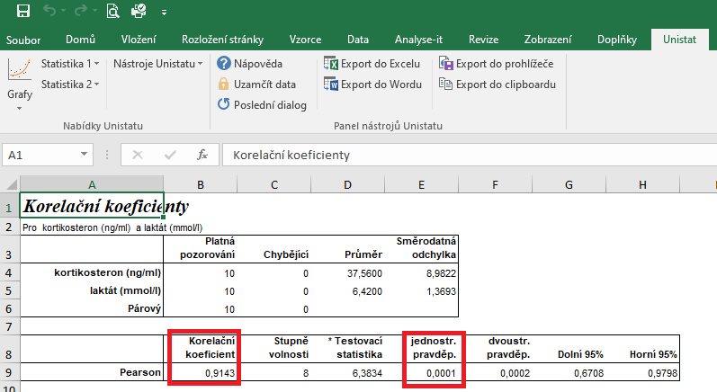
28.9 | 5.2
30.1 | 5.1
34.5 | 6.8
51.3 | 8.6
49.6 | 7.4
32.5 | 5
45.6 | 7.2

postup Unistat
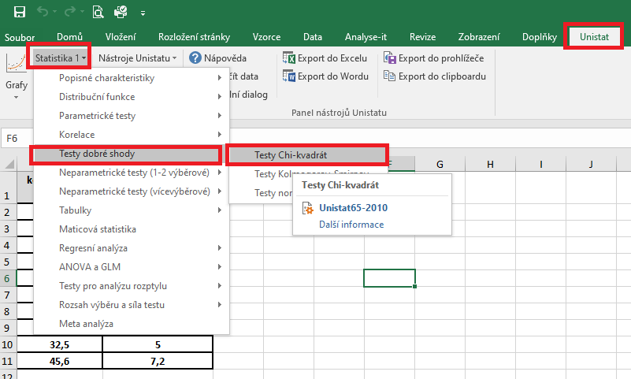
 | kortikosteron (ng/ml) | laktát (mmol/l) | Označíme si zdrojová data výběrového souboru a v hlavním menu si vybereme nabídku "Unistat".
1 | 25.6 | 4.7 | Dále si zvolíme nabídky: Statistika 1 → Testy dobré shody → Test normality
2 | 35.9 | 6.3
3 | 41.6 | 7.9
4 | 28.9 | 5.2
5 | 30.1 | 5.1
6 | 34.5 | 6.8
7 | 51.3 | 8.6
8 | 49.6 | 7.4
9 | 32.5 | 5
10 | 45.6 | 7.2
11
12

 |  |  | V následujícím dialogovém okně si vybereme zdrojová data, která chceme statisticky hodnotit a přesuneme do kolonky vybrané proměnné.

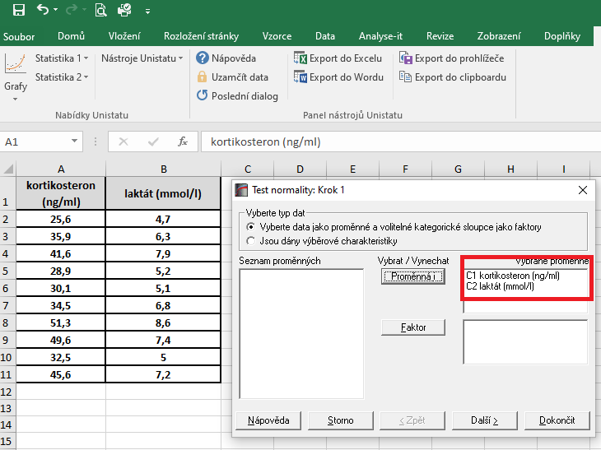

 |  |  | V následujícím dialogovém okně si vybereme Shapiro-Wilkův test a potvrdíme tlačítkem Dokončit
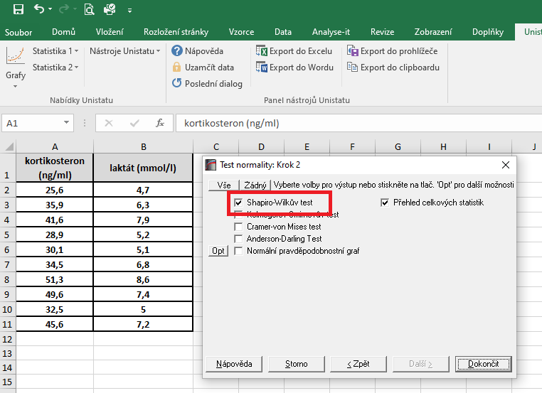

 |  |  | Dojde k vytvoření nového listu, kde v tabulce s výsledky nás budou zajímat hodnoty pravděpodobnosti.
 |  |  | Vzhedem k tomu, že u obou souborů jsou hodnoty p větší jako 0,05, zvolíme pro hodnocení závislosti Pearsonův korelační koeficient (potvrzena normalita).

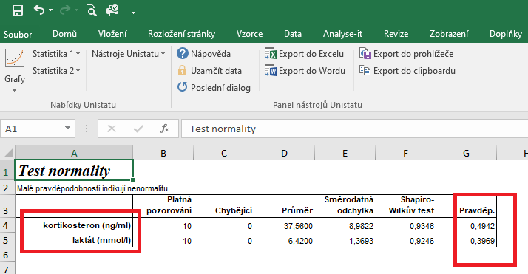

 |  |  | Pro posouzení závislosti testovaných znaků si zvolíme následující nabídku: Unistat → Statistika 1 → Korelace → Korelační koeficienty

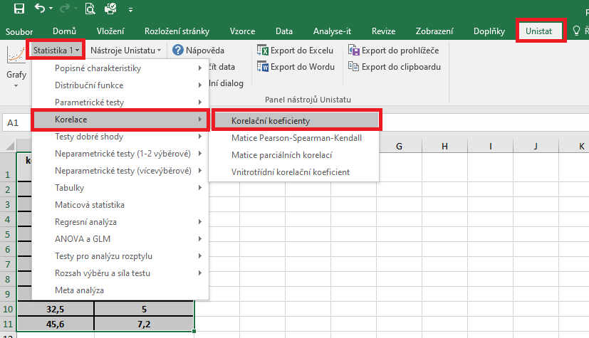

 |  |  | V následujícím dialogovém okně si vybereme proměnné, u kterých chceme posoudit závislost.

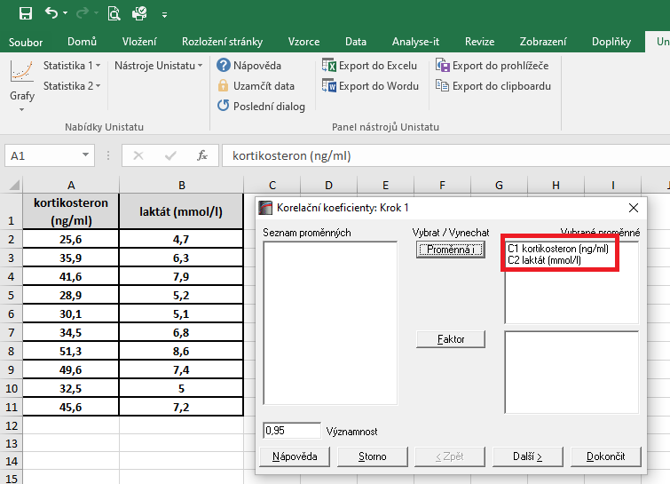

 |  |  | V dalším dialogovém okně si vybereme Pearsonův korelační koeficient a dále zaškrtneme "Přehled celkových statistik".

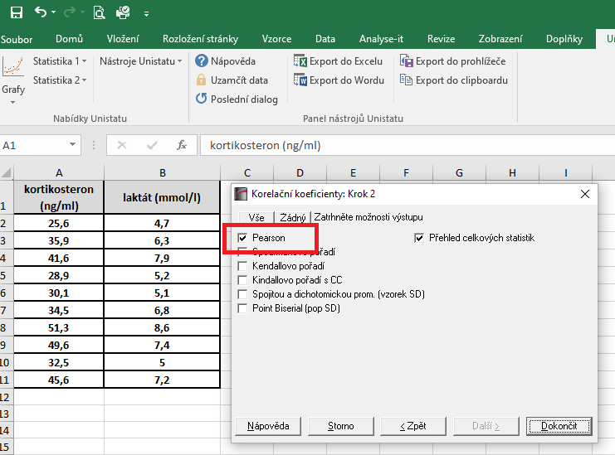

 |  |  | Hodnota korealčního koeficientu je 0,9143, což znamená, že se jedná o přímou úměru. Zároveň je tento korelační koeficient statisticky vysoce významný (p = 0,001), proto můžeme usuzovat, že dané dvě proměnné jsou na sobě závislé.

řešení Excel
kortikosteron (ng/ml) | laktát (mmol/l) | Vzhledem k tomu, že oba soubory vykazují normální rozdělení, je možné pro hodnocení korelace zvolit Pearsonův korelační koeficent.
25.6 | 4.7 | Tento koeficient je možno spočítat pomocí tabulkového procesoru Excel. Bohužel ale Excel nespočítá významnost tohoto korelačního koeficientu.
35.9 | 6.3
41.6 | 7.9 | Kurzor umístíme do buňky, ve které chceme mít výsledek korelačního koeficientu. V nabídce "Vzorce" si zvolíme funkci "Correl".
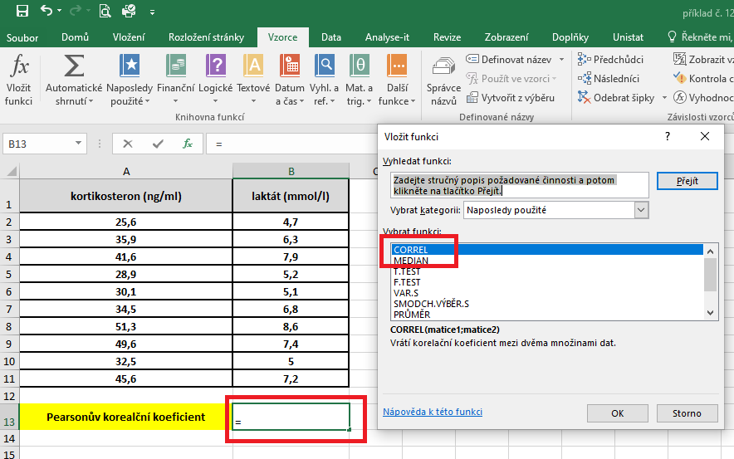
28.9 | 5.2
30.1 | 5.1
34.5 | 6.8
51.3 | 8.6
49.6 | 7.4
32.5 | 5
45.6 | 7.2

Pearsonův korealční koeficient | 0.91

 |  | V následujícím dialogovém okně si vybereme zdrojová data jednotlivých proměnných.
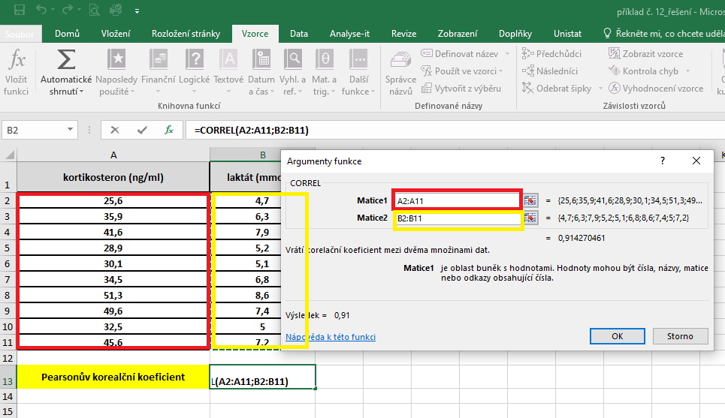

 |  | Hodnota korelačního koeficentu je 0,914.

